Sheet1
経 費 精 算 書

 |  | 受領 | 経理 | 取締役 | 責任者 | 申請者

 |  |  | 申請日 | 2020-06-18

支払日 | 内 容 |  |  | 金 額
5月分 | 通信費 |  |  | ¥9,715
2020-06-10 | 定期 池尻〜渋谷 |  |  | ¥4,380

 |  | 合計 |  | ¥14,095

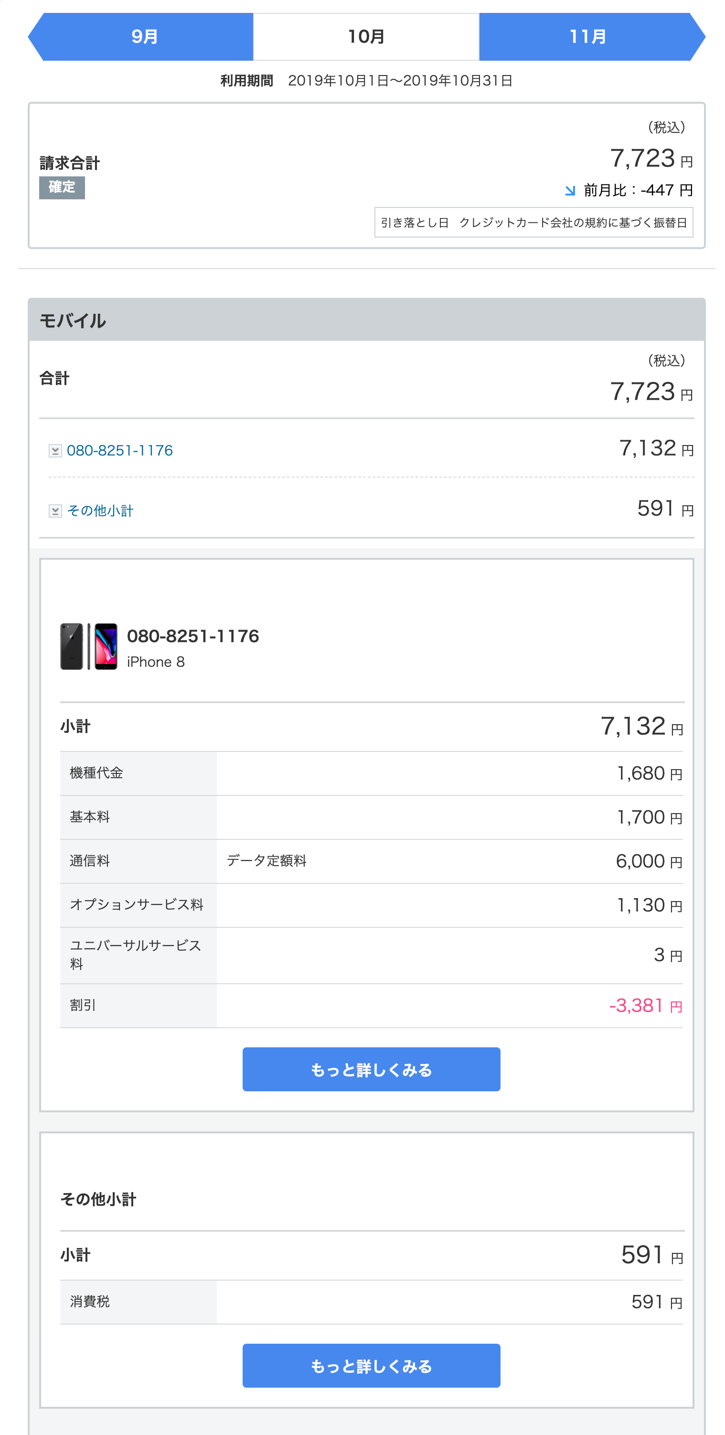
レシート・領収書添付
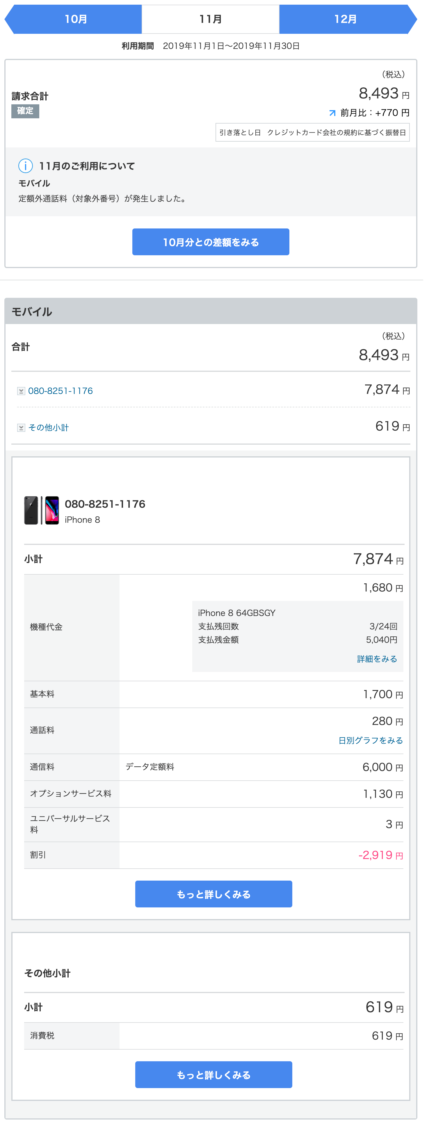
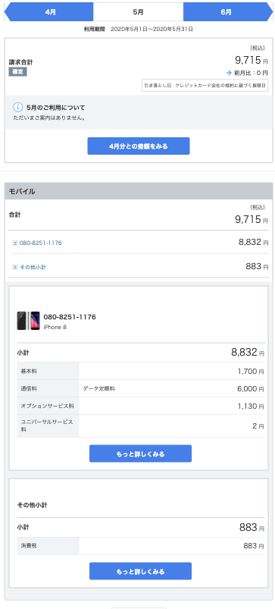

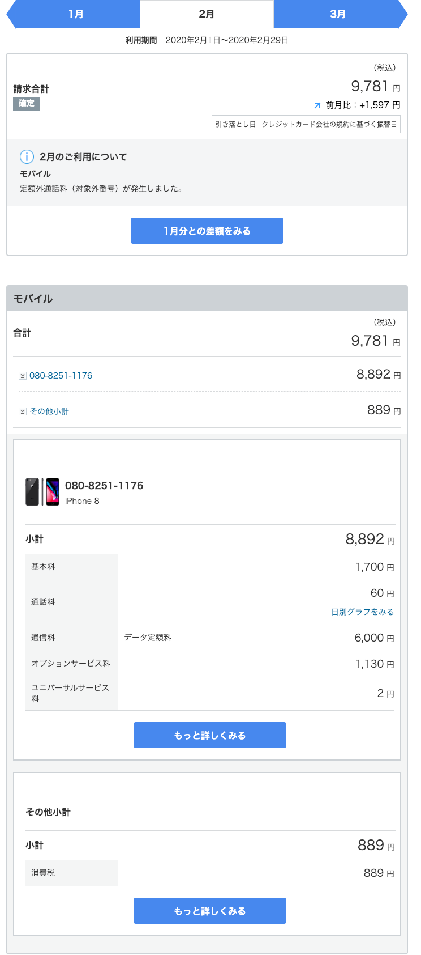

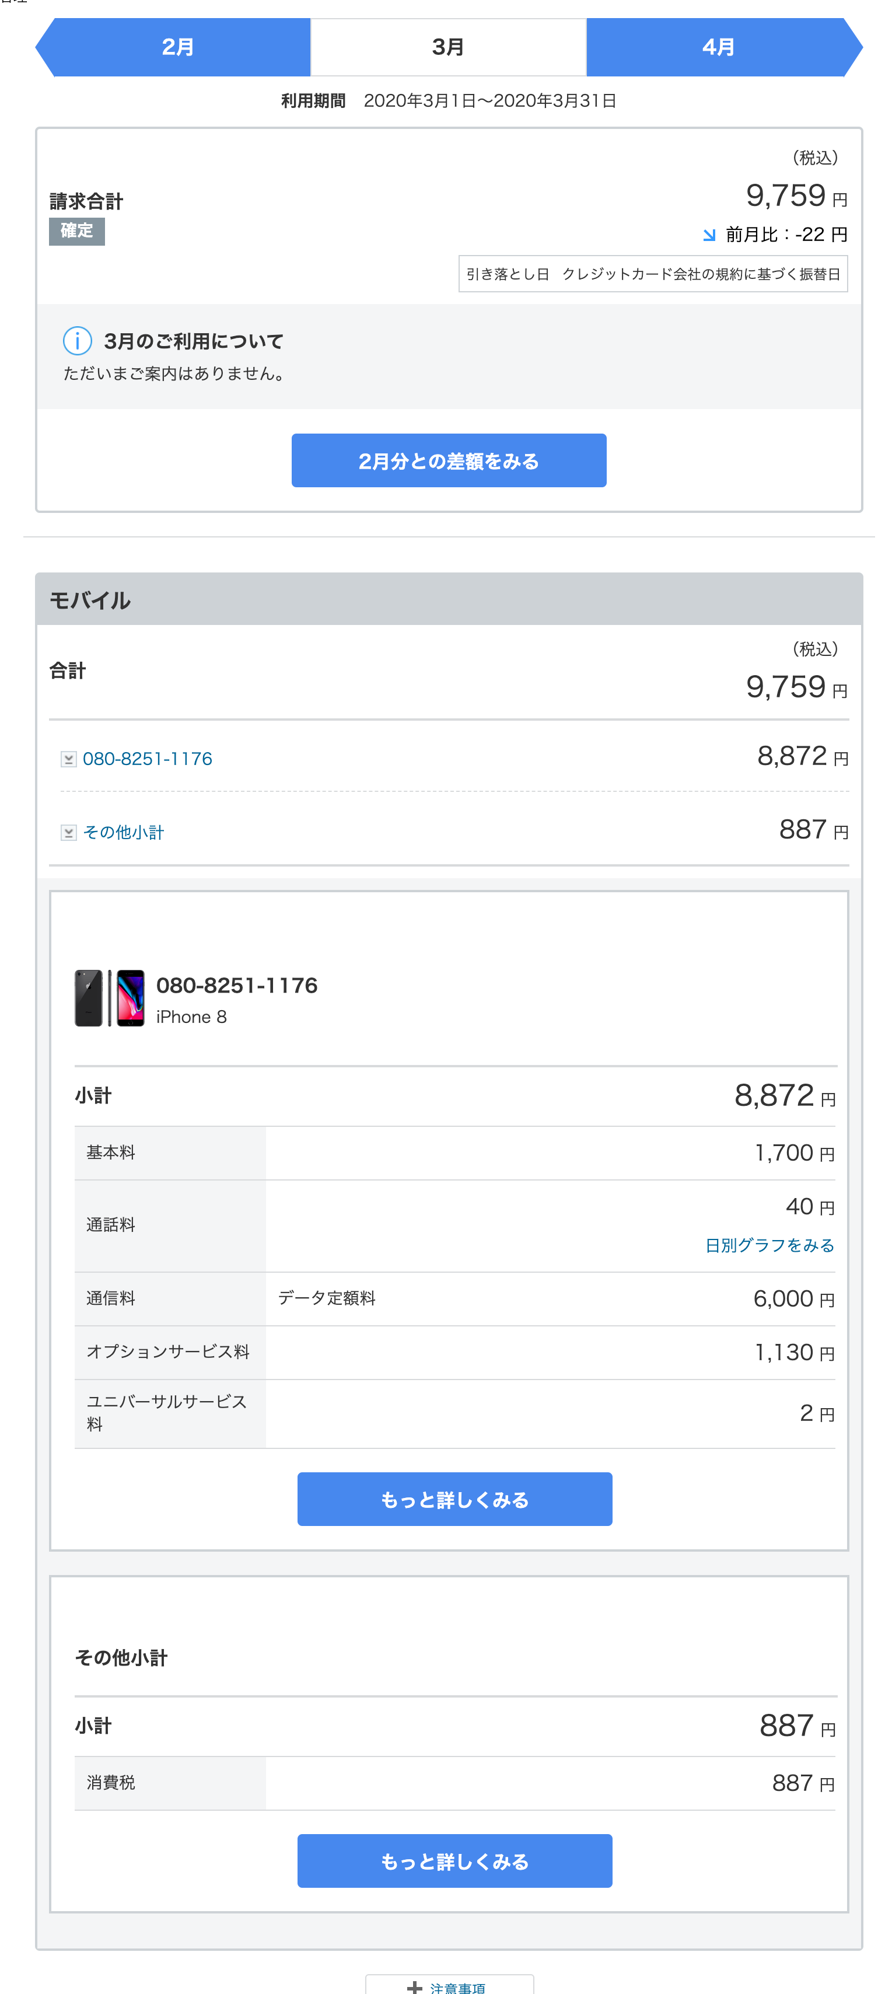

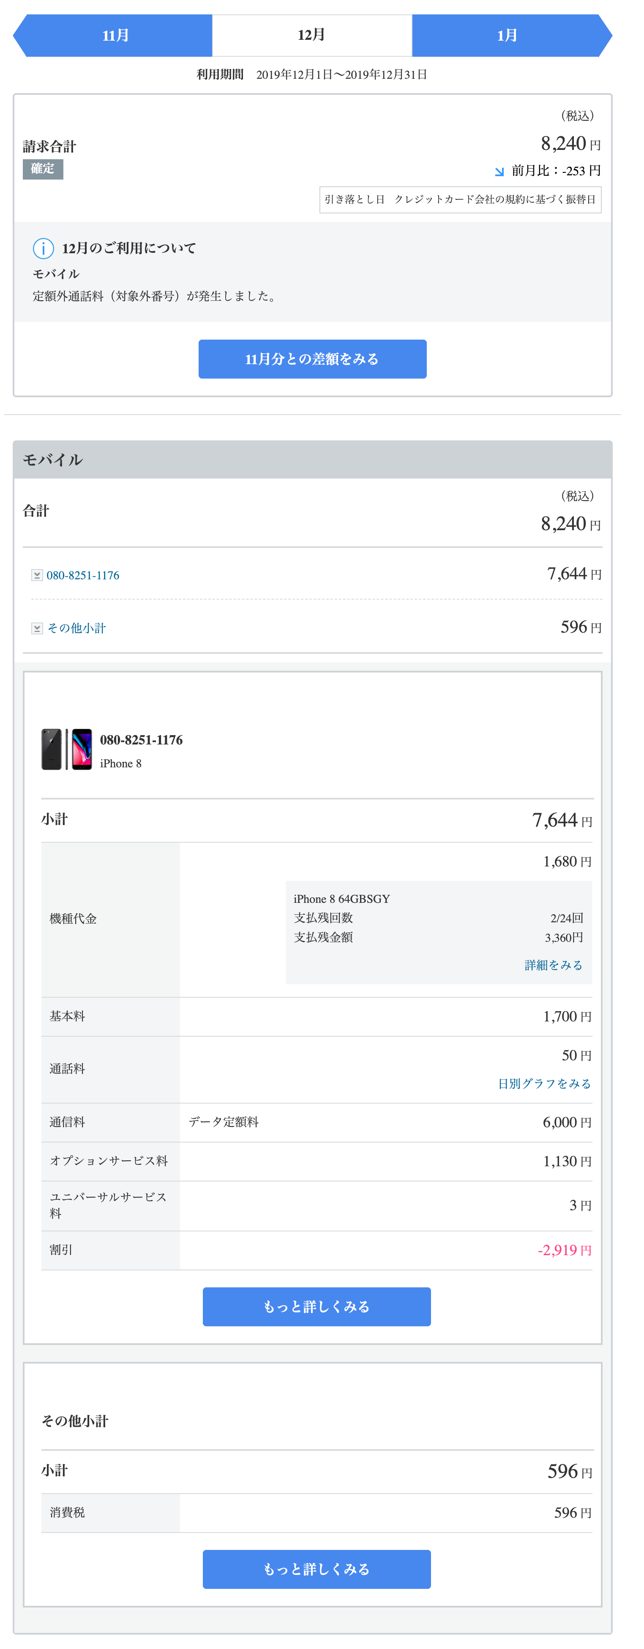

※１万円以上の購入の場合は、事前申請をお願いします。
 |  |  |  | Ｎｏ

